개요
미션 시작 UI

스테이지 번호 | 스테이지 이름 | 출력 내용 | 미션 명칭
1 | 로젠 성 중앙홀 | 제한 시간 내에 나타나는 적을 모두 처치 | 섬멸
2 | 로젠 성 테라스 | 하늘의 별을 5개 모으기 | 생존
3 | 꿈의 무덤 | 은하의 꿈 기둥 파괴 막기 | 방어
4 | 로젠 성 알현실 | 꿈을 노리는 리리스 처치하기 | 보스

UI_구조
시안
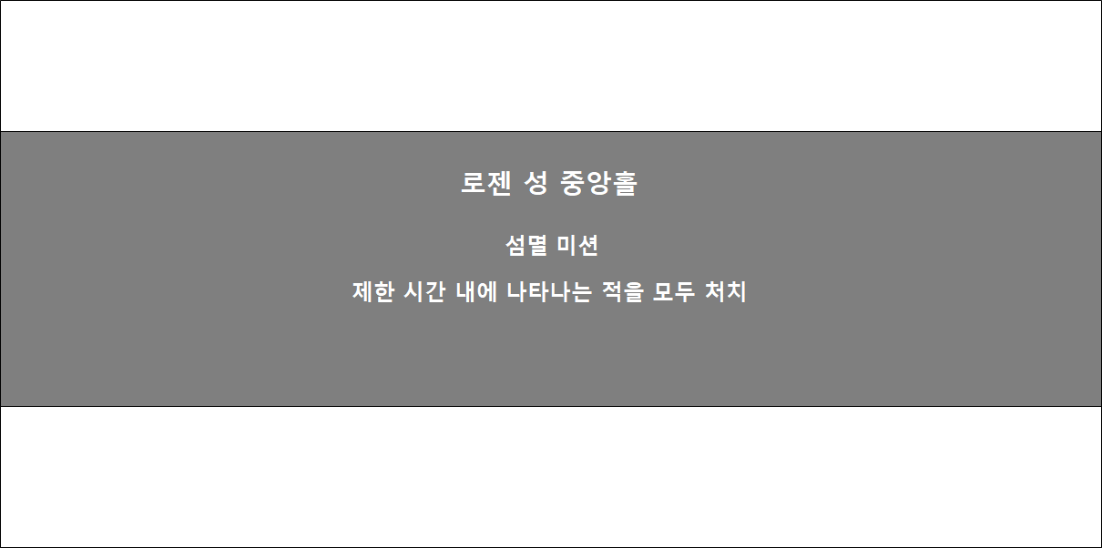

설명

이미지
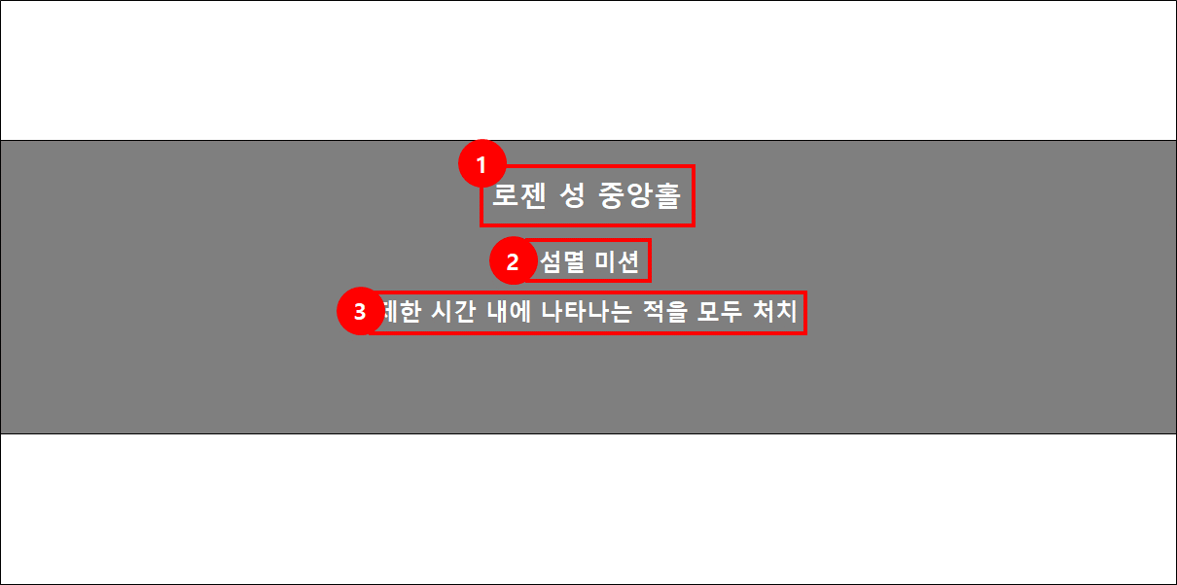

No. | 명칭 | 내용 | 비고
1 | 스테이지 명칭 | 해당 스테이지의 명칭 구조
2 | 미션 명칭 | 어떤 미션인지 알림
3 | 미션 내용 | 미션의 목표를 알림

